АП+Прайс
 |  | АДРЕСНАЯ ПРОГРАММА И ПРАЙС

 |  | ВИДНОЕ НОВОСТРОЙКИ

РАЙОН
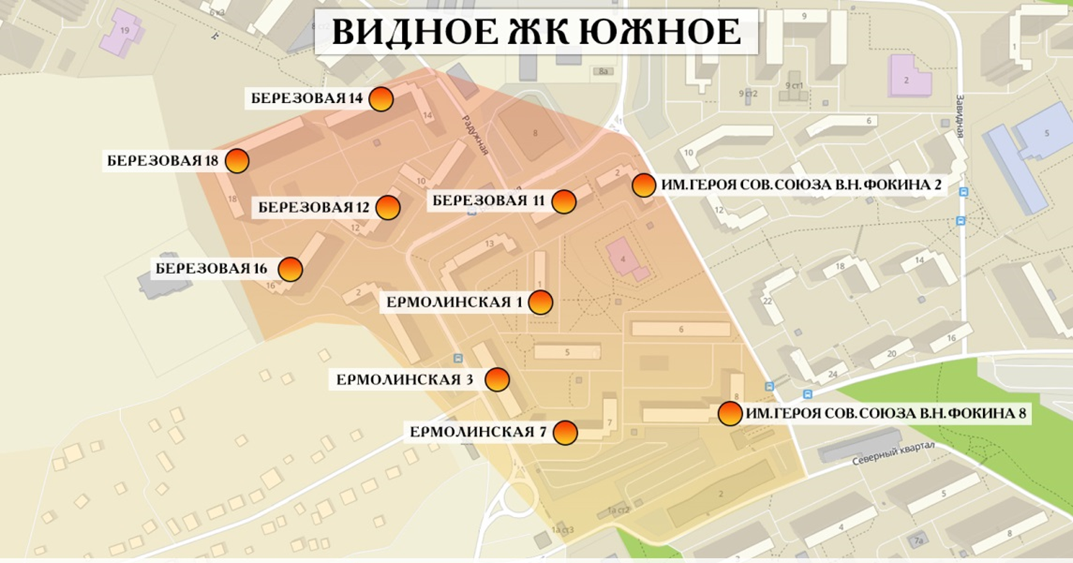
 | Количество стендов | Микрорайон | Кол-во стендов | Дата начала РК (период 1мес) | Стоимость А5 250 руб стенд | Стоимость А4 390 руб стенд | Стоимость А3 660руб стенд | Рекламный носитель
ВИДНОЕ НОВОСТРОЙКИ | 30 | ЖК Южное Видное | 30 | с 8 числа | 7,500.00 | 11,700.00 | 19,800.00 | Закрытый стенд в лифтовом холле
ЖК Южное Видное | 30
Березовая 11 | 2
Березовая 12 | 3
Березовая 14 | 5
Березовая 16 | 5
Березовая 18 | 4
Ермолинская 1 | 1
Ермолинская 3 | 3
Ермолинская 7 | 3
Им. Героя Сов. Союза В.Н. Фокина 2 | 3
Им. Героя Сов. Союза В.Н. Фокина 8 | 1
Общий итог | 30

